CollectiveAccess
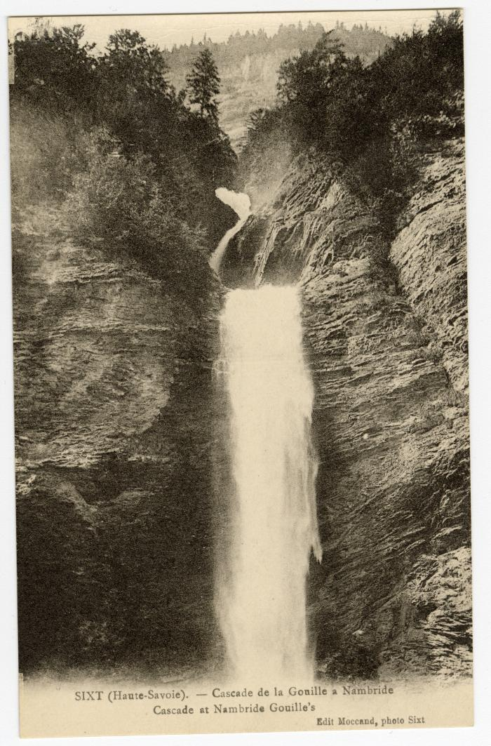
Image | Object | Description | Date
 | Cascade de la Gouille à Nambride (56-089) | Cascade de la Gouille à Nambride

